工作表1
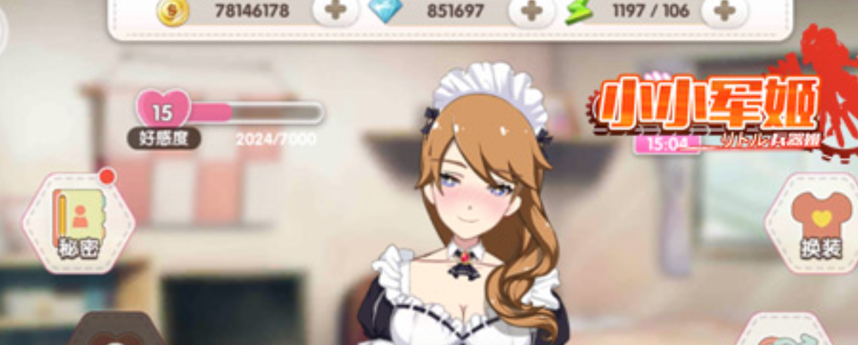

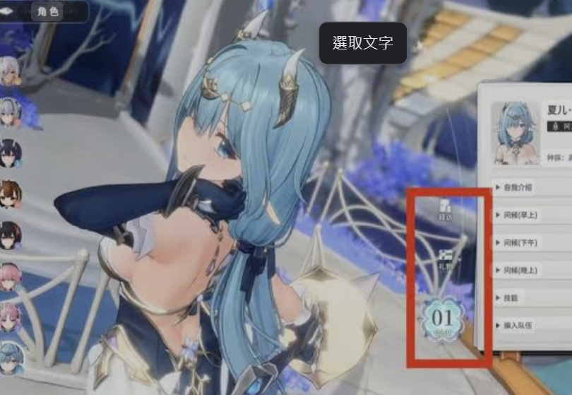
新幹綫開會建議好感度上限提高到50等級，原來的介面無法清楚顯示現在到底是幾等了，所以需要新的介面
舊介面↓


調整↓


1
 | 1 | 愛心不管在幾等都是填滿狀態，上面顯示等級數字

參考

